4.5.2.- Evolucion numero solici
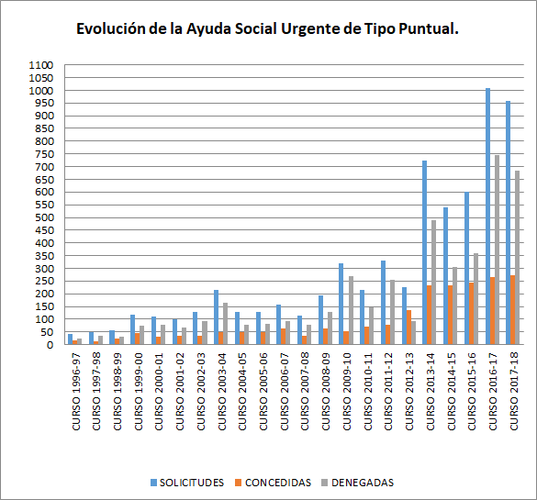
Tabla 4.5.2.- Evolución de número de solicitudes Ayuda Social Urgente de Tipo Puntual
Curso Académico | Solicitudes totales | Solicitudes concedidas | Solicitudes denegadas
Curso 1996-97 | 41 | 16 | 25
Curso 1997-98 | 48 | 13 | 35
Curso 1998-99 | 56 | 25 | 31
Curso 1999-00 | 119 | 44 | 75
Curso 2000-01 | 109 | 31 | 78
Curso 2001-02 | 100 | 33 | 67
Curso 2002-03 | 127 | 34 | 93
Curso 2003-04 | 214 | 48 | 166
Curso 2004-05 | 128 | 50 | 78
Curso 2005-06 | 129 | 49 | 80
Curso 2006-07 | 156 | 64 | 92
Curso 2007-08 | 113 | 34 | 79
Curso 2008-09 | 193 | 63 | 130
Curso 2009-10 | 321 | 52 | 269
Curso 2010-11 | 215 | 70 | 145
Curso 2011-12 | 330 | 77 | 253
Curso 2012-13 | 227 | 136 | 91
Curso 2013-14 | 722 | 233 | 489
Curso 2014-15 | 540 | 233 | 307
Curso 2015-16 | 602 | 243 | 359
Curso 2016-17 | 1,009 | 265 | 744
Curso 2017-18 | 958 | 274 | 684
Curso 2018-19 | 894 | 214 | 680
Curso 2019-20 | 753 | 152 | 601
Curso 2020-21 | 619 | 151 | 468
Curso 2021-22 | 467 | 124 | 343
Curso 2022-23 | 460 | 124 | 336

Gráfico 4.5.2.- Evolución de número de solicitudes Ayuda Social Urgente de Tipo Puntual

Fuente: Sección de Ayudas al Estudio

